Лист1
Название | Описание | Год возникновения | Классификация | Принцип работы | Интерфейс | Преимущества | Недостатки | Вывод
RCS | CS - это Система Управления Исправлениями (revision control system), представляет собой пакет программ, которые отслеживают изменения в текстовых файлах и управляют разделенным доступом в ситуации с рабочими группами. | Одна из самых первых систем управления версиями, разработанная в 1982 году. | централизованная | для хранения изменений RCS использует схему обратных дельт (reverse-delta). При добавлении файла полный снимок его содержимого сохраняется в файле истории. Когда файл изменяется и возвращается снова, вычисляется дельта на основе существующего содержимого файла истории. Старый снимок отбрасывается, а новый сохраняется вместе с дельтой, чтобы вернуться в старое состояние. | 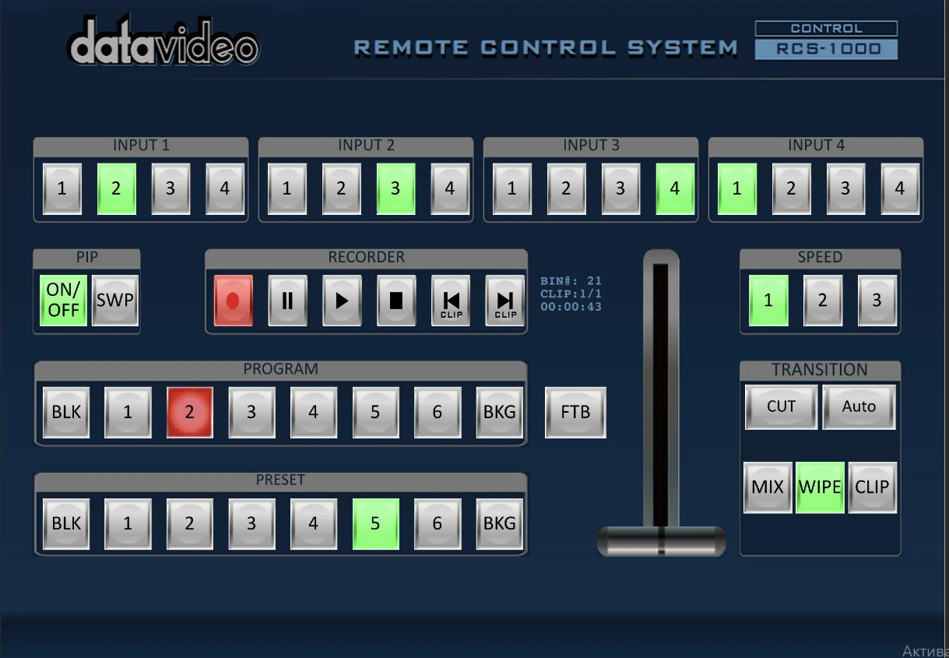 | 1.RCS - проста в использовании и хорошо подходит для ознакомления с принципами работы систем контроля версий. 2.Хорошо подходит для резервного копирования отдельных файлов, не требующих частого изменения группой пользователей 3.Широко распространена и предустановленна в большинстве свободно распространяемых операционных системах | Отсутствие коллективной работы на практике выглядит так, что только тот пользователь, который произвел действие «Lock» над файлом или файлами, может вносить изменения. Другие пользователи запросить эти же файлы на редактирование не могут, пока первый пользователь не закончит работу с ними. | Устаревшая
CVS | CVS (Concurrent Versions System) - это система контроля версий файлов. Основное предназначение - сохранение истории изменения файлов. | 19 ноября 1990 | централизованная | Хранит историю изменений определённого набора файлов, как правило, исходного кода программного обеспечения, и облегчает совместную работу группы людей над одним проектом. | 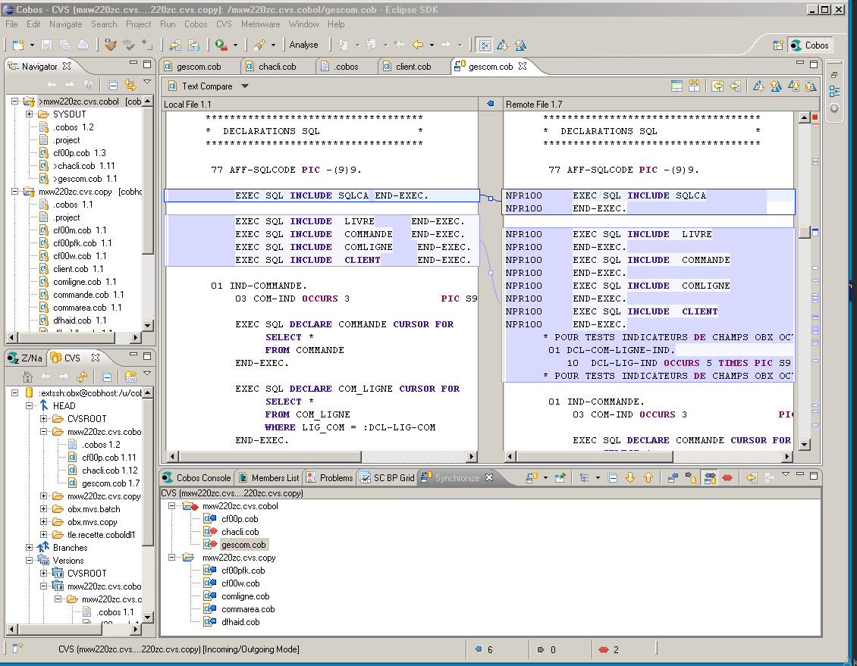 | 1. Несколько клиентов могут одновременно работать над одним и тем же проектом. 2. Позволяет управлять не одним файлом, а целыми проектами. 3. Обладает огромным количеством удобных графических интерфейсов, способных удовлетворить практически любой, даже самый требовательный вкус. 4. Широко распространена и поставляется по умолчанию с большинством операционных систем Linux. 5. При загрузке тестовых файлов из репозитория передаются только изменения, а не весь файл целиком. | "Невозможно переименовать файл или каталог так, чтобы это изменение было отражено в истории. Ограниченная поддержка юникода и не-ASCII-имён. Публикации изменений не атомарны. Наборы изменений не поддерживаются. Неэффективное хранение двоичных файлов. Оригинальный GNU CVS не поддерживает разграничения прав между пользователями репозитория. Внутренние механизмы контроля целостности практически отсутствуют, зачастую даже невозможно точно утверждать, повреждён ли репозиторий, и если да, то каким образом" | устаревшая
Subversion | Свободная централизованная система управления версиями, официально выпущенная в 2004 году компанией CollabNet. С 2010 года Subversion является одним из проектов Apache Software Foundation и официально называется Apache Subversion. | 20 октября 2000г | централизованная | Subversion — централизованная система (в отличие от распределённых систем, таких как Git или Mercurial), то есть данные хранятся в едином хранилище. Хранилище может располагаться на локальном диске или на сетевом сервере. |  | 1. Система команд, схожая с CVS. 2. Поддерживается большинство возможностей CVS.3. Разнообразные графические интерфейсы и удобная работа из консоли. 4. Отслеживается история изменения файлов и каталогов даже после их переименования и перемещения. 5. Высокая эффективность работы, как с текстовыми, так и с бинарными файлами. | Проблемы при переименовании файлов. Слабая поддержка слияния ветвей. Невозможность удаления данных из хранилища | немного лучше чем предыдущие
Aegis | Aegis, созданная Питером Миллером в 1991 году, является первой альтернативой централизованным системам управления версиями. | 1991 | распределённая | репозитории могут быть клонированы и изменения могут быть распространены с одного репозитория на другой. Использование по сети требует сетевой ОС UNIX. Управляет обзорами кода. Внесения должны пройти обзор обозревателя, чтобы попасть в главную линию разработки |  | "1. Надежный контроль корректности загружаемых изменений. 2. Возможность предоставлять различные уровни доступа к фалам репозитория, что дает приличный уровень безопасности. 3. Качественная документация. 4. Возможность переименовывать файлы, сохраненные в репозитории, без потери истории изменений. 5. Возможность работы с локальным репозиторием, если отсутствует сетевой доступ к главному репозиторию." | "1. Отсутствие встроенной поддержки сетевого взаимодействия. 2. Сложность настройки и работы с репозиторием. 3. Слабые графические интерфейсы." | Сложность работы Aegis может оттолкнуть пользователей от использования систем контроля версий, поэтому ее нельзя рекомендовать для ознакомления или ведения небольших программных проектов. Однако, она имеет ряд преимуществ, которые могут быть полезны в некоторых специфических ситуациях, особенно, когда требуется жесткий контроль за качеством разрабатываемого программного обеспечения.
Monoton | Monotone – еще одна децентрализованная система управления версиями, разработанная Грейдоном Хоэм. | 2003 г. | централизованная | В ней каждый клиент сам отвечает за синхронизацию версий разрабатываемого продукта с другими клиентами. |  | 1. Простой и понятный набор команд, схожий с командами Subversion и CVS. 2. Поддерживает переименование и перемещение файлов и директорий. 3. Качественная документация, значительно облегчающая использование системы контроля версий. | "1. Низкая скорость работы. 2. Отсутствие мощных графических оболочек. 3. Возможные (но чрезвычайно низкие) совпадения хэш - кода отличных по содержанию ревизий." | "Прекрасно оформленная и полная документация позволит быстро освоиться и использовать все возможности Subversion на полную мощность. Однако, относительно низкая скорость работы и отсутствие мощных графических оболочек, возможно, сделает работу с большими проектами несколько затруднительной."
Git | написана в основном на С в сочетании с некоторыми сценариями командной строки | 2005г | распределённая | Есть рабочий каталог, где хранятся метаданные и локальная базарабочего проект. Именно эта часть копируется, когда пользователи клонируют проект (репозиторий) с сервера |  | 1. Надежная система сравнения ревизий и проверки корректности данных, основанные на алгоритме хеширования SHA1 (Secure Hash Algorithm 1). 2. Гибкая система ветвления проектов и слияния веток между собой. 3. Наличие локального репозитория, содержащего полную информацию обо всех изменениях, позволяет вести полноценный локальный контроль версий и заливать в главный репозиторий только полностью прошедшие проверку изменения. 4. Высокая производительность и скорость работы. | Отсутствие переносимой на другие операционные системы поддержки путей в кодировке Unicode в Microsoft Windows | Один из самых удобных СКВ на данный момент
Bazaar | Система Bazaar разработана с целью облегчить работу над развитием свободных и открытых проектов для всех желающих. | 2005 |  | В отличие от чисто распределённых систем контроля версий, которые не используют центральный сервер, Bazaar поддерживает работу как с сервером так и без него. Возможно даже использовать оба метода одновременно для одного и того же проекта. Сайты Launchpad и SourceForge предлагают свободный хостинг для проектов, которые используют Bazaar. |  | "Кросплатформенная поддержка. 2. Удобный и интуитивно понятный интерфейс. 3. Простая работа с ветками проекта. 4. Возможность работы с репозиториями других систем контроля версий. 5. Великолепная документация. 6. Удобный графический интерфейс. 7. Чрезвычайная гибкость, позволяющая подстроится под нужды конкретного пользователя." | "1. Более низкая скорость работы, по сравнению с git и mercurial, но эта ситуация постепенно исправляется. 2. Для полноценного функционирования необходимо устанавливать достаточно большое количество плагинов, позволяющих полностью раскрыть все возможности системы контроля версий." | удобная система контроля версий с приятным интерфейсом. Хорошо подходит для пользователей, которых отталкивает перспектива работы с командной строкой. Множество дополнительных опций и расширений позволит настроить программу под свои нужды.
Arch | СКВ, создавалась для решения проблем CVS, что им вполне удалось | 2002 | распределенная | Одной из главных особенностей Arch является пакетный менеджер Pacman, который стремится упростить управление пакетами. По аналогии с другими пакетными менеджерами, для поддержания системы в актуальном состоянии, Pacman синхронизирует списки (базы данных) пакетов с главным сервером Arch, обычно посредством зеркал. |  | 1. Осуществляет атомарные операции по сохранению изменений в репозиторий 2. Возможность ветвления версий проекта и объединение отдельных веток | 1. Поддерживается только UNIX-системами | Поддержка возможности создания веток версий проекта, гибко управлять ими, объединять, откатываться на предыдущие ревизии, - делает Perforce вполне конкурентно способной системой и способствуют ее широкому распространению. Однако, это продукт - коммерческий, что несколько сужает область его применения и сдерживает распространение. В основном, он используется в больших коммерческих компаниях, для которых важна не только функциональность, но и своевременная техническая поддержка.
Perforce | кроссплатформенна система. Существуют версии, способные работать под управлением ОС UNIX, Mac OS Х и Windows | 1995 г. | централизованная | Распределённая система управления версиями. |  | " Быстрая обработка данных. 2. Кросплатформенная поддержка. 3. Возможность работы с несколькими ветками проекта. 4. Простота в обращение. 5. Возможность конвертирования репозиториев других систем поддержки версий, таких как CVS, Subversion, Git, Darcs, GNU Arch, Bazaar и др." | 1. Возможные (но чрезвычайно низкие) совпадения хеш - кода отличных по содержанию ревизий. 2.Ориентирован на работку в консоли | Простой и отточенный интерфейс, и набор команд, возможность импортировать репозитории с других систем контроля версий, - сделают переход на Mercurial и обучение основным особенностями безболезненным и быстрым. Вряд ли это займет больше нескольких дней.
Mercurial | "Распределенная система контроля версий Mercurial разрабатывалась Мэттом Макалом параллельно с системой контроля версий Git, созданной Торвальдсом Линусом. Первоначально, она была создана для эффективного управления большими проектами под Linux’ом, а поэтому была ориентирована на быструю и надежную работу с большими репозиториями" | 2006 г. | распределённая | Наряду с традиционными возможностями систем контроля версий, Mercurial поддерживает полностью децентрализованную работу, ветвление, слияние репозиториев. Поддерживается обмен данными между репозиториями через HTTP/HTTPS, SSH и вручную при помощи упакованных наборов изменений. |  | 1. Быстрая обработка данных. 2. Кросплатформенная поддержка. 3. Возможность работы с несколькими ветками проекта. 4. Простота в обращение. | 1. Возможные (но чрезвычайно низкие) совпадения хеш - кода отличных по содержанию ревизий. 2.Ориентирован на работку в консоли | Простой и отточенный интерфейс, и набор команд, возможность импортировать репозитории с других систем контроля версий, - сделают переход на Mercurial и обучение основным особенностями безболезненным и быстрым.
TFS | Team Foundation Server (TFC) это некое комплексное решение, в состав которого входит и система управления версиями, и система сбора данных, и построения отчетов, и другие полезные функции. | 2005 г. | централизованная | Управляемый проект при работе с TFC представляет собой ветки исходного кода проекта, наборы отчетов и пользовательские элементы. При создании проекта заранее выбираются его параметры, которые можно, как выбирать самостоятельно, так и использовать шаблоны. Шаблоны позволяют определить путь развития проекта, сделать его гибким или жестко формализованным, заложить стратегию развития, учесть необходимые заготовки документов и отчетов. |  | " совместно корректировать файлы проекта; - разрешать конфликты; - создавать ветки проектов, а затем объединять их; - управлять доступом к репозиторию; - откатываться на предыдущие версии; - создавать отложенные изменения - изменения, которые, непосредственно, не добавлены в репозиторий, но их могут видеть другие пользователи, причем скачать эти изменения можно, только получив специальное разрешение от владельца изменений; - помечать отдельные версии файлов в репозитории и группировать их;" | 1. Не подходит для небольших разработок 2. Трудно распространяется | TFC - мощный и удобный инструмент, позволяющий не только управлять версиями исходного кода, но и полностью организовывать весь цикл разработки проекта от написания программ до их документации. Однако, эта мощная и сложная система больше подходит для ведения больших проектов, требующих сложного и досконального управления разработкой. Если у вас - небольшая разработка, то имеет смысл использовать менее мощный инструмент, а еще лучше свободно распространяемый, так как это вам сэкономит время, деньги и нервы.

